PROCESSO
 |  |  | ANÁLISE DE CAUSAS E MÉTODOS DE SOLUÇÕES PARA PROBLEMAS DE SOLDA |  |  | DS27 REV01 04/04/2025

TIPO |  | FREQUÊNCIA | MÉTODO DE AVALIAÇÃO / MEDIÇÃO | TIPO DE DEFEITO | POSSÍVEIS AÇÕES
1 -INSPEÇÃO | ASPECTOS VISUAIS | Todas as peças produzidas | Visual | FRATURAS Fraturas planas na solda ou no metal base. Tanto internas quanto externas, essas imperfeições surgem de ruptura localizada causada por pressões e resfriamento, bem como da contração e desenvolvimento de grãos na zona afetada pelo calor durante a solidificação. Sua geometria causa concentrações de tensão perto da ponta da rachadura, de modo que a soldagem é propensa a fraturas. | Utilize materiais de enchimento e processos de soldagem compatíveis, garantindo superfícies de base e metal de enchimento limpas. Use a velocidade e corrente de soldagem corretas. Pré-aqueça o metal base e reduza a velocidade de resfriamento da junta. Use a mistura apropriada de enxofre e carbono. Reduza a folga entre as juntas de solda. Mantenha a proporção correta entre profundidade e largura do cordão de solda.

 |  |  |  | 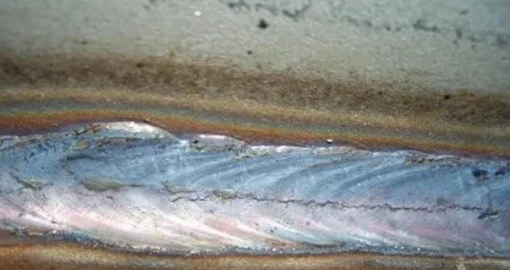

1 -INSPEÇÃO | ASPECTOS VISUAIS | Todas as peças produzidas | Visual | CRATERAS Crateras são rachaduras que geralmente seguem o arco terminando perto do final de um cordão de solda, geralmente ocorrendo após o processo de soldagem, mas antes que a junta de solda esteja totalmente formada. Frequentemente ocorre devido ao preenchimento inadequado da cratera antes da quebra do arco. Isso leva ao resfriamento mais rápido das bordas externas do que a cratera. Volume insuficiente da solda pode impedi-la de superar a contração do metal. Como resultado, um defeito de rachadura de cratera no processo de soldagem é formado. | Assegurar o enchimento adequado da cratera. Use um ângulo de tocha adequado para reduzir a tensão no metal. O ângulo da tocha para soldagem de arame deve estar entre 10 a 15 graus na direção da solda. Por outro lado, deve-se manter um ângulo de 20 a 30 graus (na direção do arrasto) para soldagem com vareta. Com uma solda de filete, segure o fio ou haste a 45 graus entre as peças de metal. Use um eletrodo pequeno. Reduza gradualmente a corrente de soldagem antes de encerrar o arco. Escolha a técnica de soldagem correta.

 |  |  |  | 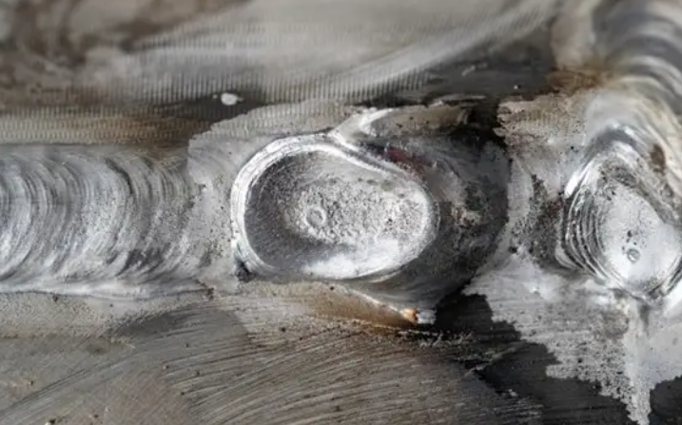

1 -INSPEÇÃO | ASPECTOS VISUAIS | Todas as peças produzidas | Visual | SALPICOS Os respingos consistem em partículas metálicas expelidas do arco de soldagem. Respingos que se acumulam no bocal podem se desprender e danificar o cordão de solda. | Use a polaridade correta e ajuste a corrente de solda. Use o gás de proteção adequado. Aumente o ângulo do eletrodo e diminua o comprimento do arco. Limpe a superfície metálica antes de soldar.

 |  |  |  | 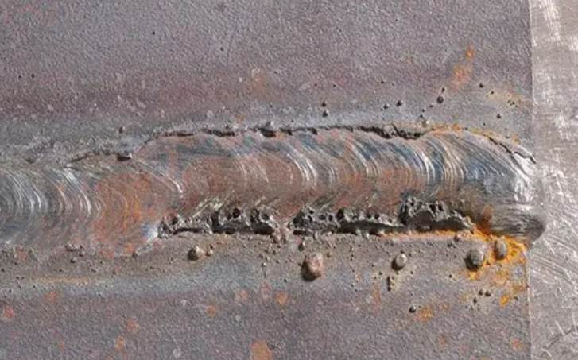

1 -INSPEÇÃO | ASPECTOS VISUAIS | Todas as peças produzidas | Visual | MORDEDURAS Este defeito de solda ocorre devido ao excesso de material de enchimento na junta de solda.Geralmente é resultado de revestimento de fluxo insuficiente no fio de alimentação.Neste caso, o defeito ocorre devido ao excesso de fluxo ou velocidade de deslocamento irregular. | Mantenha a tocha em movimento na velocidade adequada. Defina a amperagem corretamente e evite o excesso de calor. Ajuste a tensão para garantir que seja ideal. Alinhe as peças de solda para evitar grandes folgas.

 |  |  |  | 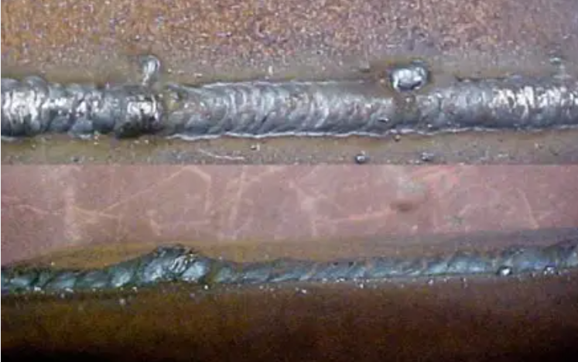

1 -INSPEÇÃO | ASPECTOS VISUAIS | Todas as peças produzidas | Visual | POROSIDADE Revestimento inadequado do eletrodo ou uso de eletrodo corroído. Presença de graxa, óleo, água, ferrugem ou hidrocarboneto na superfície da solda. Uso de gás de proteção incorreto. Tensão de arco ou fluxo de gás muito alto. A tensão normalmente deve estar entre 15 a 30 volts. Mau tratamento superficial do metal base. | Escolha o eletrodo e o material de enchimento adequados. Garanta a limpeza adequada do metal base e evite a entrada de poluentes na área de soldagem. Para melhorar o processo de soldagem e facilitar o escape de gases, o ajuste da velocidade de soldagem é crucial, pois ela varia entre as diferentes técnicas de soldagem. Por exemplo, Soldagem MIG é mais eficaz em uma velocidade de deslocamento de 14 a 19 polegadas por minuto (IPM), enquanto a soldagem TIG atinge resultados ideais em um ritmo mais lento de 4 a 6 IPM. Ajuste da corrente de soldagem. Utilize gases de proteção de alta pureza.

 |  |  |  | 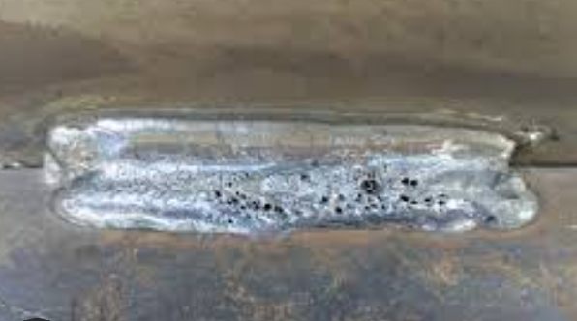

1 -INSPEÇÃO | ASPECTOS VISUAIS | Todas as peças produzidas | Visual | SOBREPOSIÇÃO É resultado da sobreposição do material de adição ao metal sem juntá-lo. O metal extra pode ser visto aparecendo ao redor da junta e formará um ângulo menos que agudo. | Use uma quantidade apropriada de corrente. Um metal brilhante significa que a corrente está muito alta. Certifique-se de que a velocidade seja suficiente para mover o material de solda e não muito alta ou muito baixa. Pré-prepare seu metal. Certifique-se de que o metal base esteja devidamente alinhado Sempre limpe o metal antes de soldar

 |  |  |  | 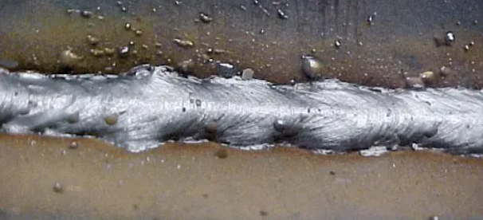

1 -INSPEÇÃO | ASPECTOS VISUAIS | Todas as peças produzidas | Visual | BAIXA PENETRAÇÃO Excesso de espaço entre o metal para soldagem. Uma alta velocidade do cordão de solda impede que metal suficiente se acumule na junta. Uma configuração de corrente baixa é insuficiente para atingir profundidade de fusão suficiente. Junta incorreta. | Garanta o alinhamento adequado das juntas Mantenha a velocidade de deslocamento do arco suficiente para mover o metal soldado. Escolha uma velocidade de soldagem moderada Use o design de junta correto Mantenha a posição correta do eletrodo Escolha o diâmetro do eletrodo conforme necessário para soldagem.

 |  |  |  | 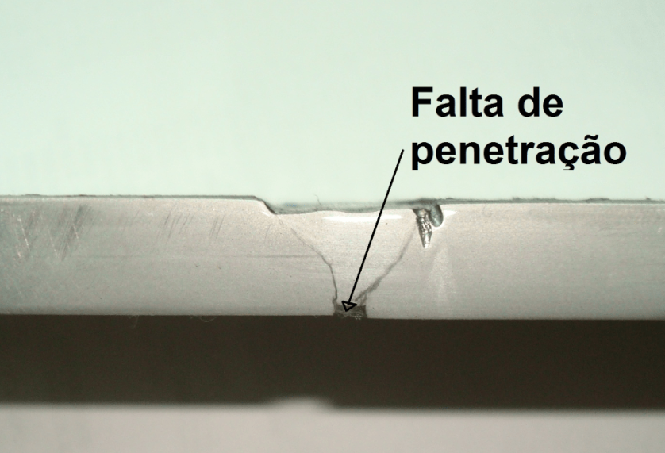

1 -INSPEÇÃO | ASPECTOS VISUAIS | Todas as peças produzidas | Visual | INCLUSÃO DE ESCÓRIA A escória é gerada quando o fluxo do núcleo do arame se funde e é aprisionado dentro da solda. | Evite a localização incorreta do corão de solda, especialmente na aplicação de passes múltiplos em seções espessas de metal, como passes de raiz de solda, ou grandes aberturas dos chanfros em "v". Certifique-se de deixar espaço suficiente na junta de solda, principalmente em juntas que requerem passes múltiplos. Mantenha o correto ângulo e velocidade de deslocamento. Mantenha uma velocidade de deslocamento constante, pois se o deslocamento for muito lentoa poça de fusão da solda ficará na frente do arco e criará inclusões na solda. Mantenha adequada introdução de calor na solda. Certifique-se de fazer uma limpeza completa entre os passes da solda, removendo toda a escória. Observação: caso necessário retrabalho, deve-se retirar o cordão de solda. Realizar a limpeza da junta e fazer um novo cordão de solda.

 |  |  |  | 

